Лист 1
Прайс-лист
МИР ПРЯЖИ

В валюте: руб. (курс 1).
Цены указаны на 07.08.2020

№ | Номенклатура/ Характеристика номенклатуры | Описание | Изображение | Артикул | Цена | Ед. | Остаток | Ссылка на сайт
 | Бумага Ephemera 1 | Бумага Ephemera 1 | 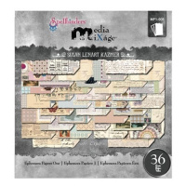 | MP1-001 | 295.55 |  |  | Изображение
 | Бумага Ephemera 1 |  |  |  | 295.55 | шт | 37 | Изображение
 | Бумага Ephemera 2 | Бумага Ephemera 2 | 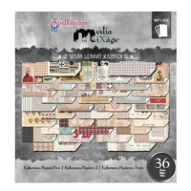 | MP1-002 | 295.55 |  |  | Изображение
 | Бумага Ephemera 2 |  |  |  | 295.55 | шт | 54 | Изображение
 | Полупрозрачная бумага 1 | Полупрозрачная бумага 1 | 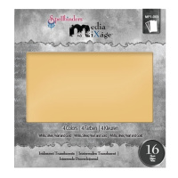 | MP1-003 | 264.50 |  |  | Изображение
 | Полупрозрачная бумага 1 |  |  |  | 264.50 | шт | 28 | Изображение
 | Художественная бумага Spellbinders MP1-004 (15.24см х 15,88см) (16 листов) | Художественная бумага Spellbinders MP1-004 (15.24см х 15,88см) (16 листов) | 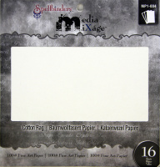 | MP1-004 | 264.50 |  |  | Изображение
 | Художественная бумага Spellbinders MP1-004 (15.24см х 15,88см) (16 листов) |  |  |  | 264.50 | шт | 63 | Изображение

